Sheet1 (2)
SNCC.F.033 |  |  |  |  |  | No. de Expediente
 |  |  |  |  |  | AGN-DAF-CM-2023-0035
ARCHIVO GENERAL DE LA NACION
OFERTA ECONOMICA

NOMBRE OFERENTE: LOAZ TRADING & CONSULTING, S.R.L.

ITEM NO. | DESCRIPCION DEL BIEN, SERVICIO U OBRA | UNIDAD DE | CANTIDAD | PRECIO | ITBIS | PRECIO UNITARIO FINAL
 |  | MEDIDA |  | UNITARIO
1 | Fardo de papel higiénico de baño 12/1 (100% materia prima virgen, gramaje de 14.5 gramos /m2 doble capa absorbente) | Unidad | 200 | $710.35 | $127.86 | $838.21
2 | Fardo de papel toalla 6/1 (100% materia prima virgen, gramaje igual o superior a 34 gramos /m2 doble capa absorbente) | UD | 250 | $742.65 | $133.68 | $876.33
3 | Servilletas de mesa (paquetes de 500 unidades c/u) | Unidad | 30 | $92.10 | $16.58 | $108.68
5 | Cloro liquido domestico | Galon | 80 | $71.75 | $12.92 | $84.66
7 | Ambientador spray de aromas variados de 8 onzas | Unidad | 50 | $100.85 | $18.15 | $119.00
8 | Desinfectante liquido de aromas variados ( lavanda , floral y manzana) | Galon | 100 | $138.45 | $24.92 | $163.37
9 | Jabón líquido multiuso aroma a cherry | Galon | 100 | $167.90 | $30.22 | $198.12
10 | Adquisición de vasos desechables resistentes No.7 (30 cajas de vasos desechables resistentes No.7, (cada caja con 2500 vasos). | Caja | 30 | $2,135.90 | $384.46 | $2,520.36

VALOR TOTAL DE LA OFERTA: ….......................................RD$ |  | $514,468.20

VALOR TOTAL DE LA OFERTA EN LETRAS: QUINIENTOS CATORCE MIL CUATROCIENTOS SESENTA Y OCHO PESOS CON VEINTE CENTAVOS.

Miguel Azar Fondeur en calidad de Gerente, debidamente autorizado para actuar en nombre y representación de Loaz Trading & Consulting, SRL
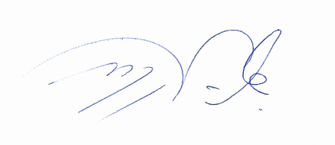


 | Firma: _________________________________________

 | 24 de octubre del 2023

